Product Backlog
 |  | FORMATO
 |  | PRODUCT BACKLOG - APLICACIÓN DE GESTIÓN DOCUMENTAL SOPHOS
 |  | Código: F-FSC-198 |  |  | Versión: 01 |  |  | Fecha:05/11/2021

Release | Épica | Sprint | ID Historia de Usuario | Nombre Historia de Usuario | Descripción HU | Criterios de Aceptación | Prototipo | Prioridad HU | Estado | Célula | Comentarios
 | INICIO - LOGIN |  | HU-1 | CARACTERÍSTICAS DE INICIO DENTRO DE LA APLICACIÓN | Yo como colaborador de Sophos requiero iniciar sesión dentro de la aplicación de solicitudes para poder gestionar mi documentación | 1. Al abrir la aplicación debo encontrar el logo de Sophos Solutions situado en la parte superior central. 2. Se deben dar instrucciones al usuario para acceder por medio de una leyenda que diga "ingresa tus datos aquí". 3. Se debe encontrar un campo llamado "correo electrónico" donde se pueda digitar el correo de Sophos. Dicho campo debe ser validado como campo tipo correo. 4. Después de este campo se debe encontrar un campo llamado contraseña en donde el usuario podrá ingresar la contraseña de su correo. 5. Después de esta información se encontrará el botón de ingreso a la aplicación. Para contrastar la información del usuario se debe usuar el servicio GET /RS_Usuarios. | 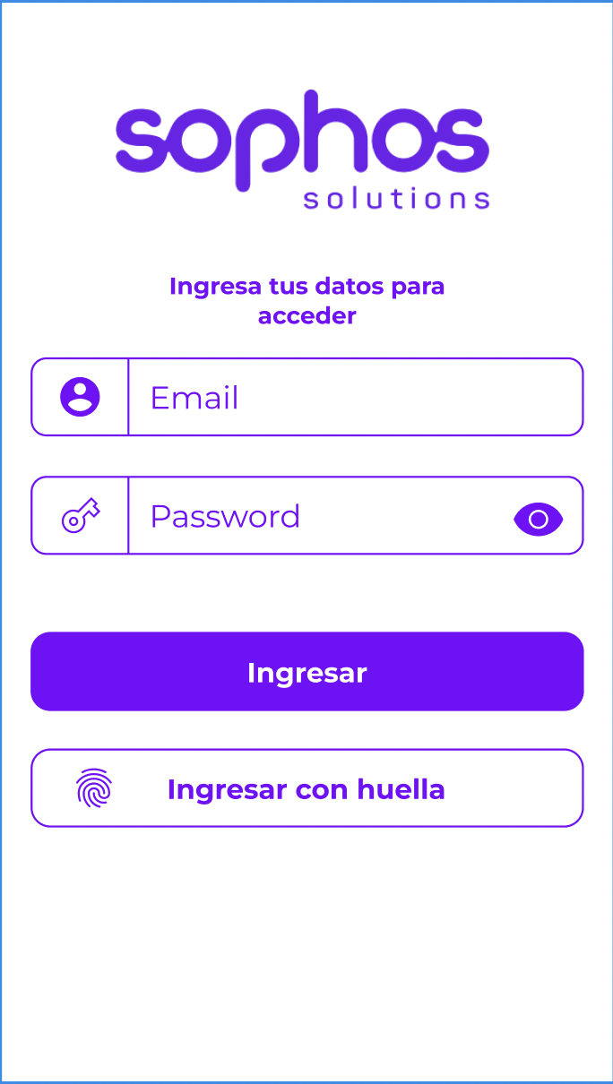
 |  |  |  |  |  | 6. Si la información contrastada con el servicio es incorrecta se debe mostrar un aviso dentro de la pantalla que diga "el usuario o la contraseña son incorrectos" . Dentro de la autenticación también se debe dar al usuario la opción de hacer su ingreso con la huella, la cual se validará con las huellas registradas en el teléfono. Esta opción será un botón llamado "ingresar con huella" ubicado debajo del botón de ingreso.
 |  |  |  |  |  | 7. Si el usuario se autentica por primera vez en la aplicación, esta deberá guardar el correo electrónico en memoria para utilizarlo en formularios posteriores. (Autocompletar campo correo electrónico)
 |  |  |  |  |  | 8. En el caso que la información de ingreso sea correcta se debe permitir el acceso al aplicativo.
 |  |  |  |  |  | 9. Al lado derecho del encabezado de la app se encontrará un menú tipo hamburguesa con las siguientes opciones: menú principal, enviar documento, ver documentos y oficinas, Cerrar sesión. Cada una de estas opciones llevará el menú correspondiente. Este menú deberá ser visible en todas las opciones de la aplicación.
 | MENÚ PRINCIPAL |  | HU-2 | MENÚ PRINCIPAL DE LA APLICACIÓN | Yo como colaborador de Sophos requiero ver las opciones que tiene la aplicación en el menú principal. | 1. En la esquina superior izquierda del encabezado de la pantalla de inicio del aplicativo se debe encontrar el nombre de la persona que ingresó a la aplicación. 2. Después del encabezado deberá encontrar un banner de bienvenida en imagen. 3. Debajo de este banner se encontrarán tres menús : Enviar documentos", " Ver documentos" y "oficinas". Cada uno de estos menús tendrá un botón llamado "ingresar" el cual dará ingreso al menú seleccionado. 4. Cada uno de estos menús irá diferenciado con un color diferente. | 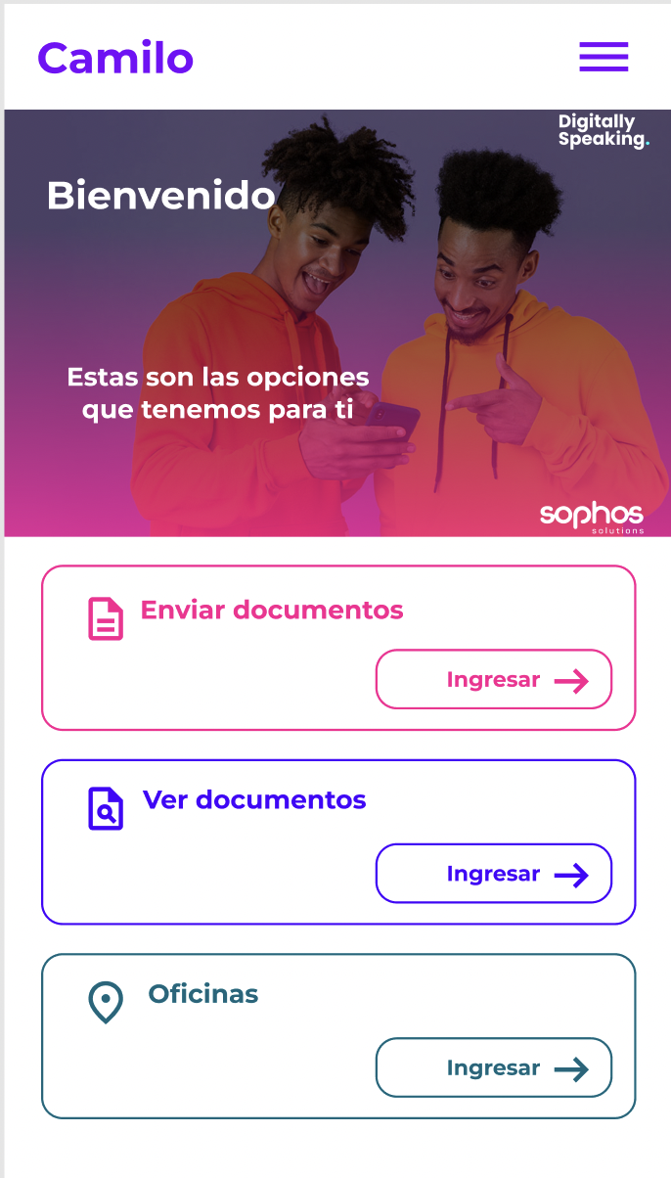
 | ENVÍO DE DOCUMENTACIÓN |  | HU-3 | MENÚ DE ENVÍO DE DOCUMENTOS | Yo como colaborador requiero crear una solicitud y adjuntar la imagen o tomar la foto del soporte del documento para la solicitud. | 1. Al dar clic en el menú "Enviar documento" se trasladará al usuario a una nueva pantalla. En esta pantalla, en el encabezado en la esquina superior derecha habrá la opción de regresar al menú principal, esta opción se llamará "regresar". 2. Después de esto se verá la opción de "envío de documento" la cual mostrará un ícono que al hacerle clic se desplegará un pop up con las siguientes opciones: "tomar foto" o "cargar foto" , dependiendo de la opción que elija se llevará al menú dentro del móvil donde el usuario podrá tomar la foto o elegir la foto de su preferencia desde la galería de su celular. 3. La imagen seleccionada debe ser enviada al servicio en base 64. 4. Deben de poder aparecer en el "Tipo de documento" las opciones de los tipos de documentos más reconocidos(CC, TI, PA, CE) y en el campo de "Ciudad" deben de aparecer la lista de ciudades que tiene la API por medio del endpoint de RS/Oficinas | 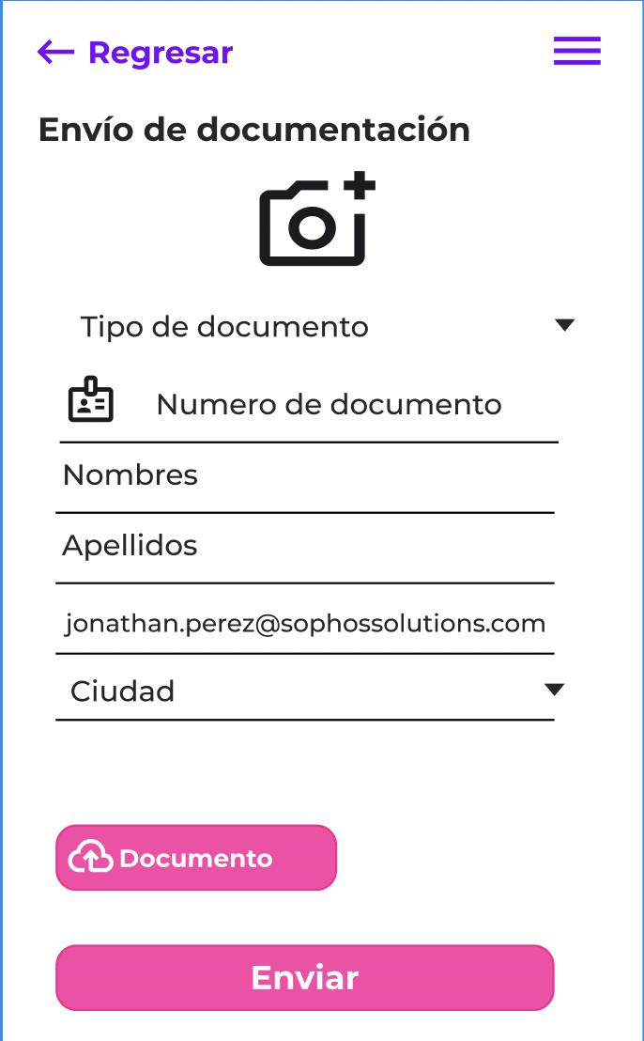
 | VER DOCUMENTOS |  | HU-4 | MENÚ PARA VER LOS DOCUMENTOS PREVIAMENTE CARGADOS | Yo como colaborador de Sophos requiero una opción de menú para consultar los documentos que ya subí a la plataforma | 1. Al dar clic en el menú "Ver documentos" se llevará al usuario a una nueva pantalla. En el encabezado en la esquina superior derecha habrá la opción de regresar al menú principal, esta opción se llamará "regresar". 2. En el centro del encabezado se encontrará el título de la pantalla que será "Documentos". 3. Después del encabezado se encontrará listados los documentos que el usuario ha enviado. En la vista rápida de lista se debe encontrar la siguiente información: - Fecha (DD/MM/YYYY) - Tipo de Adjunto (como se describe el la HU-3) - Nombre completo del colaborador que hizo la solicitud. Nota: Los datos corresponden a los obtenidos en el llamado del servicio GET /RS_Documentos con el parámetro correo. 4. Al dar clic en un elemento de la lista, el usuario podrá ver la imagen que adjuntó, dicha imagen corresponde al obtenido en el llamado del servicio GET /RS_Documentos con el parámetro idRegistro. 5. Al ver la imagen que adjuntó el usuario podrá devolverse a la opción anterior con el botón regresar ubicado en el encabezado. | 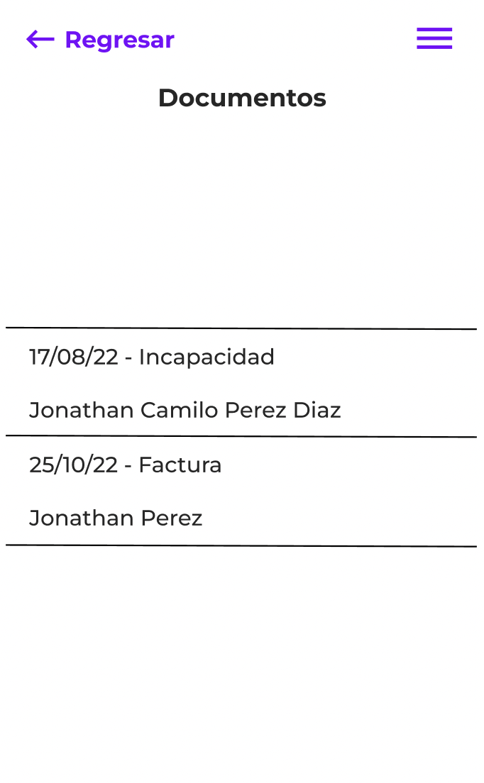
 | VER OFICINAS |  | HU-5 | MENÚ PARA VER LAS OFICINAS QUE ESTÁN DISPONIBLES PARA ENTREGAR DOCUMENTACIÓN DE MANERA PRESENCIAL | Yo como colaborador de sophos quiero ver las oficinas que están disponibles para recibir documentación de manera presencial a través de un mapa. | 1. Al dar clic en el menú "Oficinas" se mostrara una nueva pantalla. En el encabezado en la esquina superior derecha habrá la opción de regresar al menú principal, esta opción se llamará "Regresar". En el centro del encabezado se encontrará el título de la pantalla que será "Oficinas". 2. Al entrar a este menú se debe detectar la ubicación del móvil para poderle presentar al usuario las oficinas más cercanas, la primera vez que se acceda la app pedirá permiso para acceder a la ubicación del dispositivo. 3. Para consultar la información de las oficinas de Sophos se usará el servicio GET /RS_Oficinas, contiene la latitud y longitud de cada una de las oficinas de Sophos. | 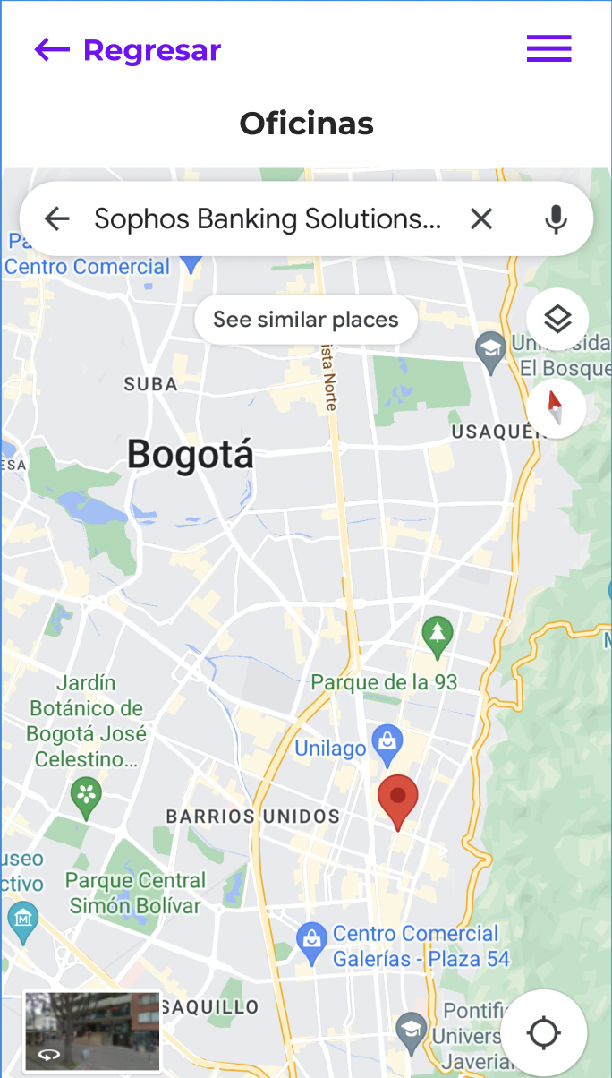
 | OPCIONALES DE ENTREGA |  | HU-6 | MODO NOCTURNO / MODO NOCHE | Yo como usuario de Sophos app requiero poder ver los temas en colores de modo nocturno. | 1. Adicionar la opción de escoger el modo de noche o el modo de día en el botón del menú de la esquina derecha superior. 2. Al momento de estar en el modo de día solo me debe de aparecer la opción del cambio de modo a modo noche. 3. Al momento de estar en el modo de noche solo me debe de aparecer la opción del cambio de modo a modo día. | 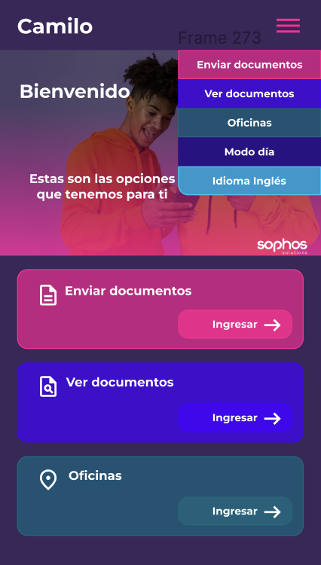
 | OPCIONALES DE ENTREGA |  | HU-7 | CAMBIO DE IDIOMA | Yo como usuario de Sophos app requiero poder escoger el idioma en el que quiero ver la app entre ingles y español. | 1. Adicionar la opción de escoger el idioma de la app en el botón del menú de la esquina derecha superior. 2. Al momento de que la app esté en el idioma inglés solo debe de aparecer la opción de cambio de idioma a español. 3. Al momento de que la app esté en el idioma español solo debe de aparecer la opción de cambio de idioma a inglés. | 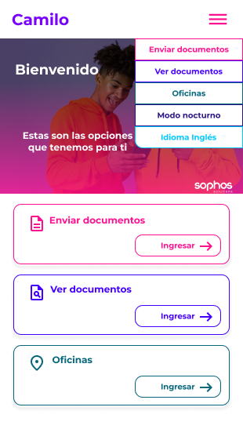
 | OPCIONALES DE ENTREGA |  | HU-8 | PRUEBAS UNITARIAS | Yo como desarrollador de app Sophos debo poder entregar tests unitarios para comprobar la funcionalidad de mi código. | 1. Comprobar el funcionamiento de la lógica de los ViewModel y el consumo de la API por medio de pruebas unitarias. | 